Tal til Figurer
Data til figurer der indgår som en del af Energinet.dk's hjemmeside under elsektorens miljøpåvirkninger

Elforbrug og elproduktion i Danmark
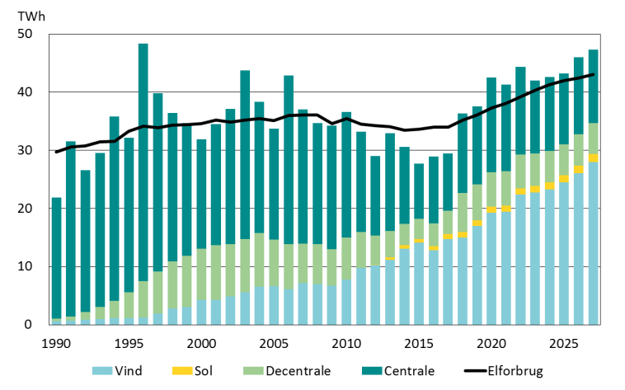
 | Data til figuren: Elforbrug og elproduktion i Danmark
 |  | 1990 | 1991 | 1992 | 1993 | 1994 | 1995 | 1996 | 1997 | 1998 | 1999 | 2000 | 2001 | 2002 | 2003 | 2004 | 2005 | 2006 | 2007 | 2008 | 2009 | 2010 | 2011 | 2012 | 2013 | 2014 | 2015 | 2016 | 2017 | 2018 | 2019 | 2020 | 2021 | 2022 | 2023 | 2024 | 2025 | 2026 | 2027
 | Elforbrug (inkl. nettab) | 29.69 | 30.63 | 30.76 | 31.43 | 31.58 | 33.25 | 34.13 | 33.87 | 34.35 | 34.43 | 34.57 | 35.18 | 34.84 | 35.21 | 35.51 | 35.13 | 35.97 | 36.07 | 36.10 | 34.62 | 35.48 | 34.53 | 34.24 | 34.04 | 33.47 | 33.62 | 33.99 | 34.02 | 35.21 | 36.07 | 37.31 | 38.07 | 39.22 | 40.39 | 41.29 | 41.96 | 42.44 | 43.07
 | Vind | 0.61 | 0.74 | 0.92 | 1.01 | 1.14 | 1.18 | 1.22 | 1.93 | 2.82 | 3.03 | 4.24 | 4.31 | 4.88 | 5.56 | 6.58 | 6.66 | 6.11 | 7.17 | 6.98 | 6.71 | 7.81 | 9.76 | 10.27 | 11.12 | 13.08 | 14.13 | 12.78 | 14.78 | 14.98 | 16.99 | 19.28 | 19.46 | 22.42 | 22.76 | 23.30 | 24.51 | 26.08 | 27.96
 | Sol |  |  |  |  |  |  |  |  |  |  |  |  |  |  |  |  |  |  |  |  |  |  | 0.10 | 0.52 | 0.60 | 0.60 | 0.74 | 0.79 | 0.96 | 0.98 | 1.00 | 1.03 | 1.06 | 1.10 | 1.16 | 1.21 | 1.29 | 1.40
 | Decentrale | 0.47 | 0.67 | 1.31 | 2.10 | 3.01 | 4.42 | 6.33 | 7.25 | 8.05 | 8.85 | 8.80 | 9.41 | 8.99 | 9.16 | 9.20 | 7.97 | 7.72 | 6.80 | 6.87 | 6.30 | 7.20 | 6.18 | 4.94 | 4.48 | 3.66 | 3.47 | 3.91 | 4.03 | 6.73 | 6.16 | 5.97 | 5.94 | 5.79 | 5.59 | 5.41 | 5.31 | 5.39 | 5.35
 | Centrale | 20.78 | 30.15 | 24.37 | 26.47 | 31.71 | 26.57 | 40.82 | 30.66 | 25.52 | 22.79 | 18.86 | 20.82 | 23.22 | 29.00 | 22.57 | 19.10 | 29.08 | 23.05 | 20.80 | 21.28 | 21.61 | 17.27 | 13.72 | 16.83 | 13.28 | 9.49 | 11.49 | 9.86 | 13.67 | 13.45 | 16.28 | 14.90 | 15.07 | 12.54 | 12.75 | 12.22 | 13.21 | 12.58
 |  | Note: Alle tal er opgjort i TWh.

Brændselsforbrug i Danmark
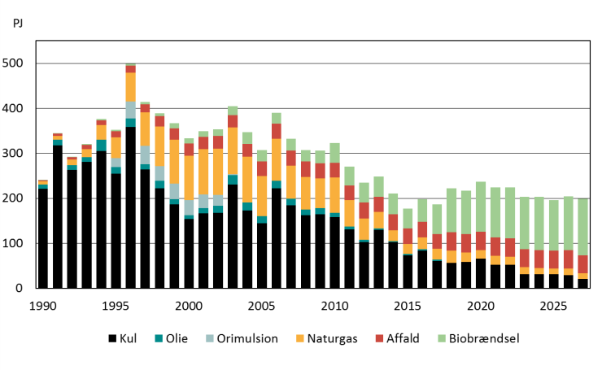
 | Data til figuren: Brændselsforbrug i Danmark
 |  | 1990 | 1991 | 1992 | 1993 | 1994 | 1995 | 1996 | 1997 | 1998 | 1999 | 2000 | 2001 | 2002 | 2003 | 2004 | 2005 | 2006 | 2007 | 2008 | 2009 | 2010 | 2011 | 2012 | 2013 | 2014 | 2015 | 2016 | 2017 | 2018 | 2019 | 2020 | 2021 | 2022 | 2023 | 2024 | 2025 | 2026 | 2027
 | Kul | 221.17 | 318.06 | 262.88 | 281.04 | 305.38 | 254.87 | 358.49 | 264.43 | 222.16 | 186.45 | 154.06 | 166.31 | 168.14 | 231.06 | 173.42 | 144.59 | 222.31 | 184.72 | 162.86 | 164.18 | 158.26 | 130.52 | 102.41 | 130.04 | 102.54 | 72.85 | 83.90 | 60.90 | 56.50 | 58.55 | 65.65 | 52.32 | 52.38 | 31.11 | 31.46 | 31.03 | 29.35 | 20.49
 | Naturgas | 7.05 | 8.46 | 11.77 | 17.87 | 31.70 | 46.57 | 64.31 | 74.85 | 88.18 | 97.33 | 98.30 | 100.40 | 102.72 | 103.57 | 101.71 | 89.58 | 93.41 | 73.41 | 72.20 | 66.36 | 78.25 | 59.10 | 47.59 | 37.17 | 24.36 | 22.23 | 25.84 | 23.52 | 26.89 | 20.96 | 19.06 | 20.03 | 18.06 | 15.46 | 13.12 | 12.30 | 14.76 | 12.40
 | Olie | 9.82 | 12.50 | 11.05 | 10.60 | 25.21 | 14.47 | 19.41 | 11.51 | 16.53 | 12.10 | 7.94 | 12.07 | 15.39 | 20.85 | 16.96 | 15.60 | 16.59 | 13.88 | 12.15 | 13.60 | 9.36 | 6.32 | 5.46 | 3.00 | 2.38 | 3.11 | 3.30 | 3.08 | 0.29 | 0.25 | 0.14 | 0.14 | 0.15 | 0.13 | 0.12 | 0.11 | 0.13 | 0.11
 | Orimulsion |  | 0.00 | 0.00 | 0.00 | 0.00 | 19.91 | 36.77 | 40.49 | 32.58 | 34.19 | 34.15 | 30.24 | 23.85 | 1.92 | 0.02 | - | - | - | - |  |  |  |  |  |  | - | - | - | - | - | - | - | - | - | - | - | - | -
 | Affald | 1.56 | 4.34 | 5.56 | 8.70 | 11.06 | 13.09 | 15.74 | 18.00 | 23.08 | 25.78 | 27.18 | 27.83 | 28.89 | 26.94 | 29.00 | 31.86 | 33.77 | 34.25 | 35.14 | 33.59 | 32.56 | 32.78 | 34.82 | 33.48 | 35.22 | 35.06 | 34.94 | 32.88 | 40.82 | 40.87 | 40.39 | 40.67 | 40.37 | 40.20 | 40.53 | 39.84 | 40.31 | 40.06
 | Biobrændsel | 0.85 | 1.15 | 1.71 | 2.36 | 3.27 | 3.46 | 4.53 | 5.21 | 6.21 | 11.31 | 11.72 | 11.95 | 14.19 | 20.22 | 25.78 | 25.73 | 24.37 | 26.33 | 25.10 | 28.62 | 44.81 | 41.69 | 44.10 | 44.78 | 45.68 | 43.69 | 50.12 | 66.03 | 97.74 | 96.12 | 111.51 | 111.49 | 113.66 | 115.92 | 118.59 | 113.21 | 119.58 | 126.05
 |  | Note: Alle tal er opgjort i PJ.

Sammensætning af vedvarende el produceret i Danmark i 2017

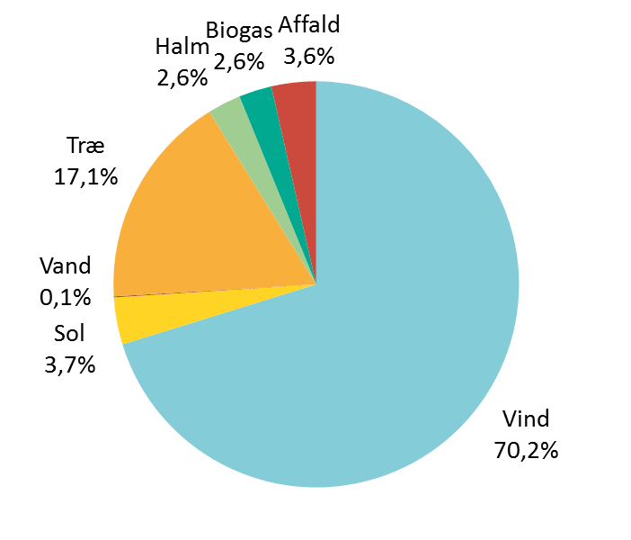
 | Data til figuren: Sammensætning af vedvarende el produceret i Danmark i 2017

 | Vind | 14,777
 | Sol | 789
 | Vand | 18
 | Træ m.m. | 3,603
 | Halm | 557
 | Biogas | 551
 | Affald | 748
 | Note: Alle tal er opgjort i GWh.

Emission af CO2, SO2 og NOx i Danmark
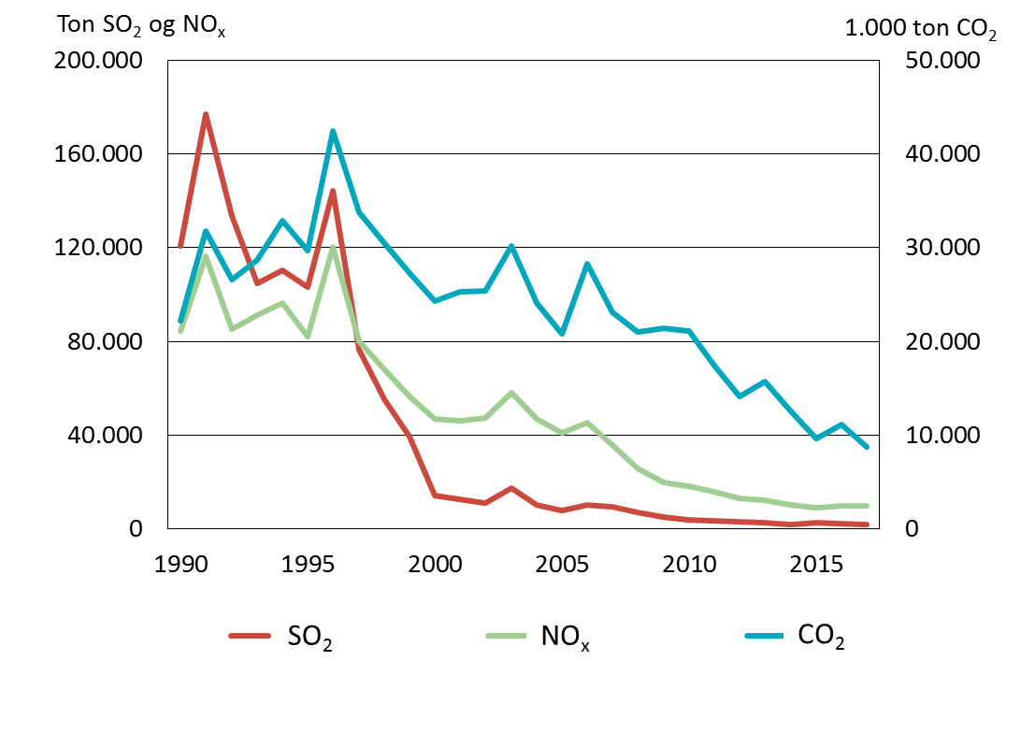
 | Data til figuren: Emission af CO2, SO2 og NOx i Danmark
 |  | 1990 | 1991 | 1992 | 1993 | 1994 | 1995 | 1996 | 1997 | 1998 | 1999 | 2000 | 2001 | 2002 | 2003 | 2004 | 2005 | 2006 | 2007 | 2008 | 2009 | 2010 | 2011 | 2012 | 2013 | 2014 | 2015 | 2016 | 2017
 | CO2 (kuldioxid) | 22,189 | 31,730 | 26,582 | 28,659 | 32,852 | 29,710 | 42,419 | 33,755 | 30,507 | 27,273 | 24,240 | 25,308 | 25,386 | 30,129 | 24,104 | 20,815 | 28,294 | 23,140 | 21,011 | 21,391 | 21,085 | 17,443 | 14,076 | 15,747 | 12,562 | 9,678 | 11,118 | 8,726
 | SO2 (svovldioxid) | 120,628 | 176,813 | 133,283 | 104,640 | 110,292 | 103,013 | 144,143 | 76,342 | 55,252 | 39,425 | 14,398 | 12,440 | 11,128 | 17,495 | 10,248 | 7,931 | 10,297 | 9,264 | 6,885 | 4,937 | 3,924 | 3,351 | 3,072 | 2,568 | 2,018 | 2,533 | 2,410 | 1,864
 | NOx (kvælstofoxider) | 84,454 | 116,207 | 85,016 | 91,317 | 96,442 | 81,824 | 120,260 | 80,123 | 68,221 | 56,642 | 46,712 | 46,207 | 47,194 | 58,226 | 47,036 | 40,845 | 45,454 | 35,788 | 25,715 | 19,717 | 18,380 | 15,885 | 13,133 | 12,368 | 10,096 | 9,049 | 9,819 | 9,695
 |  | Note: CO2-udledningen er opgjort i kton, mens emissionen af SO2 og NOx er opgjort i ton.

Udledning af CO2 i Danmark
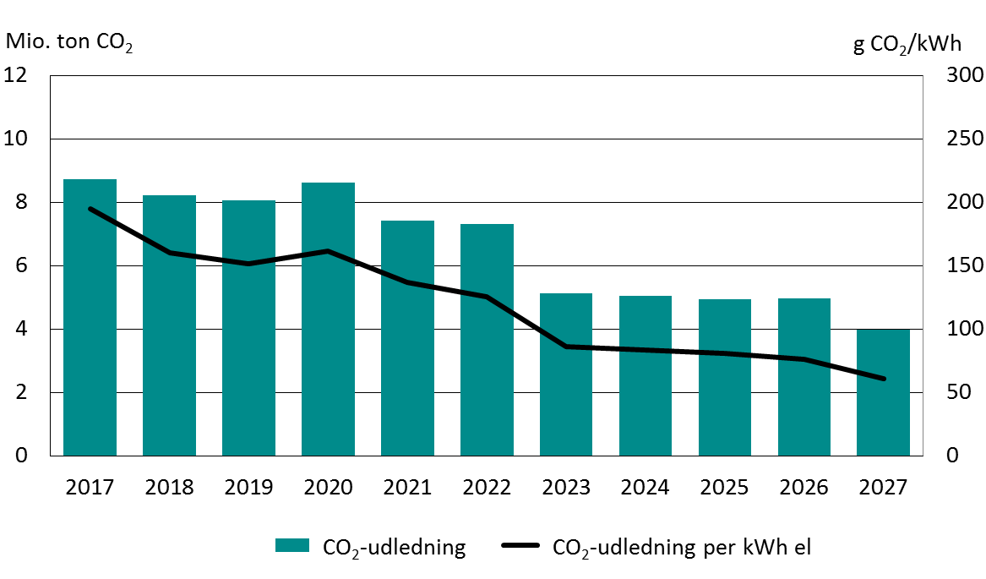
 | Data til figuren: Udledning af CO2 i Danmark
 |  | 1990 | 1991 | 1992 | 1993 | 1994 | 1995 | 1996 | 1997 | 1998 | 1999 | 2000 | 2001 | 2002 | 2003 | 2004 | 2005 | 2006 | 2007 | 2008 | 2009 | 2010 | 2011 | 2012 | 2013 | 2014 | 2015 | 2016 | 2017 | 2018 | 2019 | 2020 | 2021 | 2022 | 2023 | 2024 | 2025 | 2026 | 2027
 | Prognose - mio. ton |  |  |  |  |  |  |  |  |  |  |  |  |  |  |  |  |  |  |  |  |  |  |  |  |  |  |  |  | 8.21 | 8.06 | 8.60 | 7.41 | 7.30 | 5.13 | 5.05 | 4.94 | 4.95 | 3.97
 | Realiseret - mio. ton | 22.19 | 31.73 | 26.58 | 28.66 | 32.85 | 29.71 | 42.42 | 33.76 | 30.51 | 27.27 | 24.24 | 25.31 | 25.39 | 30.13 | 24.10 | 20.81 | 28.29 | 23.14 | 21.01 | 21.39 | 21.09 | 17.44 | 14.08 | 15.75 | 12.56 | 9.68 | 11.12 | 8.73
 | CO2-udledning - g/kWh |  |  |  |  |  |  |  |  |  |  |  |  |  |  |  |  |  | 495 | 466 | 475 | 430 | 387 | 332 | 354 | 303 | 225 | 262 | 194 | 160 | 152 | 161 | 137 | 126 | 86 | 83 | 81 | 76 | 61
 |  | Note: CO2-udledningen i g/kWh angiver den gennemsnitlige CO2-udledning fra produktion af el i Danmark. 125 % metoden er anvendt til at fordele CO2 udledningen mellem el og varme ved kraftvarmeproduktion.

Elproduktion fra vindmøller i Danmark
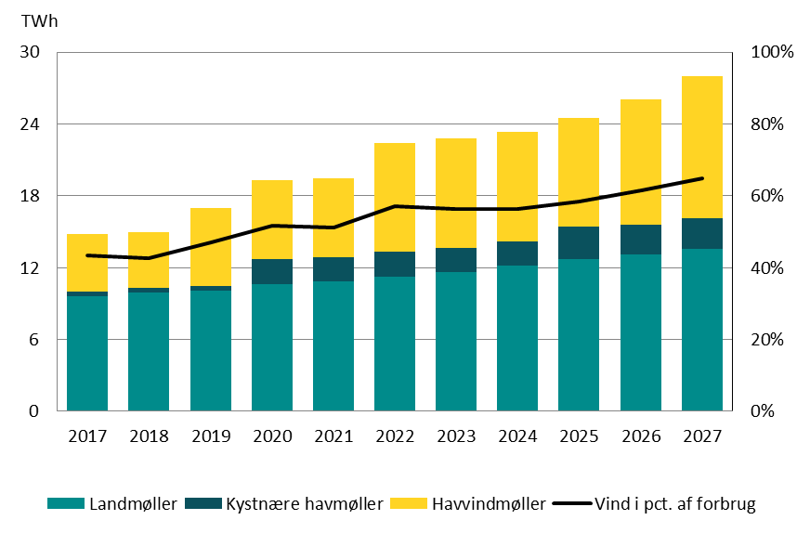
 | Data til figuren: Elproduktion fra vindmøller i Danmark
 | TWh | 2017 | 2018 | 2019 | 2020 | 2021 | 2022 | 2023 | 2024 | 2025 | 2026 | 2027
 | Samlet elforbrug i Danmark | 34.02 | 35.21 | 36.07 | 37.31 | 38.07 | 39.22 | 40.39 | 41.29 | 41.96 | 42.44 | 43.07
 | Vind | 14.78 | 14.98 | 16.99 | 19.28 | 19.46 | 22.42 | 22.76 | 23.30 | 24.51 | 26.08 | 27.96
 | Landvind | 9.60 | 9.91 | 10.09 | 10.60 | 10.84 | 11.28 | 11.62 | 12.15 | 12.72 | 13.06 | 13.57
 | Kystnære havmøller | 0.37 | 0.37 | 0.37 | 2.08 | 2.06 | 2.05 | 2.05 | 2.06 | 2.67 | 2.54 | 2.54
 | Havvind | 4.81 | 4.70 | 6.54 | 6.60 | 6.56 | 9.09 | 9.09 | 9.10 | 9.12 | 10.47 | 11.85
 | Vind-andel (forbrug) | 43% | 43% | 47% | 52% | 51% | 57% | 56% | 56% | 58% | 61% | 65%

Elproduktion fra vedvarende energikilder i Danmark

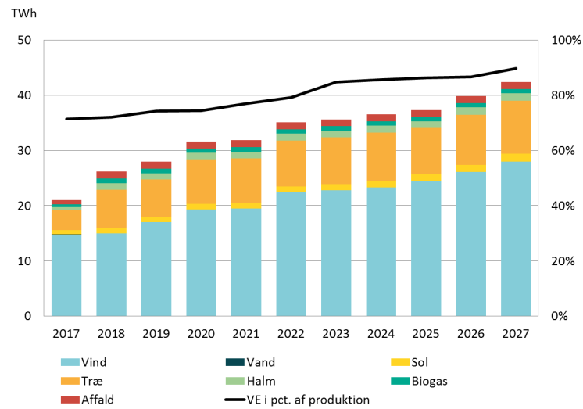
 | Data til figuren: Elproduktion fra vedvarende energikilder i Danmark
 | TWh | 2017 | 2018 | 2019 | 2020 | 2021 | 2022 | 2023 | 2024 | 2025 | 2026 | 2027
 | Samlet elproduktion i Danmark | 29.45 | 36.34 | 37.59 | 42.54 | 41.33 | 44.34 | 42.00 | 42.63 | 43.25 | 45.97 | 47.29
 | El fra vind | 14.78 | 14.98 | 16.99 | 19.28 | 19.46 | 22.42 | 22.76 | 23.30 | 24.51 | 26.08 | 27.96
 | El fra sol | 0.79 | 0.96 | 0.98 | 1.00 | 1.03 | 1.06 | 1.10 | 1.16 | 1.21 | 1.29 | 1.40
 | El fra vand | 0.02 | 0.02 | 0.02 | 0.02 | 0.02 | 0.02 | 0.02 | 0.02 | 0.02 | 0.02 | 0.02
 | El fra træ | 3.60 | 6.94 | 6.74 | 8.09 | 8.09 | 8.32 | 8.49 | 8.73 | 8.30 | 9.05 | 9.62
 | El fra halm | 0.56 | 1.20 | 1.16 | 1.19 | 1.19 | 1.24 | 1.21 | 1.25 | 1.23 | 1.37 | 1.37
 | El fra biogas | 0.55 | 0.81 | 0.80 | 0.80 | 0.80 | 0.80 | 0.80 | 0.80 | 0.80 | 0.80 | 0.79
 | El fra affald (bio) | 0.75 | 1.27 | 1.26 | 1.25 | 1.27 | 1.26 | 1.26 | 1.27 | 1.25 | 1.28 | 1.27
 | VE-andel (produktion) | 71% | 72% | 74% | 74% | 77% | 79% | 85% | 86% | 86% | 87% | 90%

Udledning af SO2 i Danmark

 |  | 1990 | 1991 | 1992 | 1993 | 1994 | 1995 | 1996 | 1997 | 1998 | 1999 | 2000 | 2001 | 2002 | 2003 | 2004 | 2005 | 2006 | 2007 | 2008 | 2009 | 2010 | 2011 | 2012 | 2013 | 2014 | 2015 | 2016 | 2017 | 2018 | 2019 | 2020 | 2021 | 2022 | 2023 | 2024 | 2025 | 2026 | 2027
 | Anlæg > 25 MW | 119.46 | 175.21 | 130.58 | 101.47 | 105.07 | 99.54 | 140.32 | 72.98 | 51.70 | 34.17 | 9.40 | 8.13 | 8.12 | 15.07 | 7.80 | 5.92 | 8.45 | 7.52 | 4.95 | 3.16 | 2.30 | 1.56 | 1.32 | 1.72 | 0.99 | 0.91 | 1.03 | 0.88 | 0.93 | 0.93 | 0.95 | 0.79 | 0.79 | 0.66 | 0.68 | 0.66 | 0.68 | 0.57
 | Anlæg ≤ 25 MW | 1.17 | 1.61 | 2.71 | 3.17 | 5.22 | 3.47 | 3.82 | 3.36 | 3.56 | 5.26 | 5.00 | 4.31 | 3.01 | 2.43 | 2.45 | 2.01 | 1.85 | 1.79 | 1.94 | 1.78 | 1.62 | 1.79 | 1.75 | 0.85 | 1.02 | 1.63 | 1.38 | 0.99 | 0.48 | 0.48 | 0.48 | 0.48 | 0.48 | 0.48 | 0.48 | 0.47 | 0.48 | 0.48
 |  | Note: Alle tal er opgjort i kton.

Udledning af NOx i Danmark

 |  | 1990 | 1991 | 1992 | 1993 | 1994 | 1995 | 1996 | 1997 | 1998 | 1999 | 2000 | 2001 | 2002 | 2003 | 2004 | 2005 | 2006 | 2007 | 2008 | 2009 | 2010 | 2011 | 2012 | 2013 | 2014 | 2015 | 2016 | 2017 | 2018 | 2019 | 2020 | 2021 | 2022 | 2023 | 2024 | 2025 | 2026 | 2027
 | Anlæg > 25 MW | 83.02 | 114.27 | 82.17 | 87.17 | 90.37 | 73.33 | 109.94 | 69.16 | 56.30 | 42.21 | 32.66 | 32.07 | 34.36 | 45.41 | 33.71 | 28.85 | 34.04 | 25.46 | 15.808 | 12.235 | 10.44 | 8.62 | 6.94 | 6.79 | 4.74 | 4.25 | 4.67 | 4.43 | 6.15 | 5.96 | 5.56 | 5.54 | 5.54 | 5.25 | 5.26 | 4.80 | 5.12 | 5.17
 | Anlæg ≤ 25 MW | 1.43 | 1.94 | 2.85 | 4.14 | 6.08 | 8.50 | 10.32 | 10.97 | 11.92 | 14.43 | 14.05 | 14.14 | 12.83 | 12.81 | 13.33 | 11.99 | 11.41 | 10.03 | 9.907 | 7.482 | 7.94 | 7.27 | 6.19 | 5.57 | 5.36 | 4.79 | 5.15 | 5.27 | 6.16 | 5.90 | 5.84 | 5.77 | 5.69 | 5.61 | 5.62 | 5.54 | 5.62 | 5.59
 |  | Note: Alle tal er opgjort i kton.

Udledning af CH4 i Danmark

 | Realiseret | Prognose
1990 | 738
1991 | 1,167
1992 | 1,451
1993 | 2,940
1994 | 7,597
1995 | 13,722
1996 | 18,435
1997 | 19,433
1998 | 20,423
1999 | 20,506
2000 | 20,536
2001 | 21,112
2002 | 21,077
2003 | 20,436
2004 | 20,318
2005 | 17,758
2006 | 16,109
2007 | 11,749
2008 | 11,904
2009 | 11,370
2010 | 13,268
2011 | 10,931
2012 | 7,746
2013 | 6,607
2014 | 5,110
2015 | 4,330
2016 | 4,904
2017 | 5,086
2018 |  | 10,797
2019 |  | 9,496
2020 |  | 9,572
2021 |  | 9,378
2022 |  | 8,920
2023 |  | 8,708
2024 |  | 8,647
2025 |  | 8,456
2026 |  | 8,432
2027 |  | 8,352
 | Data til figuren: Udledning af CH4 i Danmark
 |  | 1990 | 1991 | 1992 | 1993 | 1994 | 1995 | 1996 | 1997 | 1998 | 1999 | 2000 | 2001 | 2002 | 2003 | 2004 | 2005 | 2006 | 2007 | 2008 | 2009 | 2010 | 2011 | 2012 | 2013 | 2014 | 2015 | 2016 | 2017 | 2018 | 2019 | 2020 | 2021 | 2022 | 2023 | 2024 | 2025 | 2026 | 2027
 | Prognose |  |  |  |  |  |  |  |  |  |  |  |  |  |  |  |  |  |  |  |  |  |  |  |  |  |  |  |  | 10,797 | 9,496 | 9,572 | 9,378 | 8,920 | 8,708 | 8,647 | 8,456 | 8,432 | 8,352
 | Realiseret | 738 | 1,167 | 1,451 | 2,940 | 7,597 | 13,722 | 18,435 | 19,433 | 20,423 | 20,506 | 20,536 | 21,112 | 21,077 | 20,436 | 20,318 | 17,758 | 16,109 | 11,749 | 11,904 | 11,370 | 13,268 | 10,931 | 7,746 | 6,607 | 5,110 | 4,330 | 4,904 | 5,086
 |  | Note: Alle tal er opgjort i ton.

Udledning af N2O i Danmark

 | Realiseret | Prognose
1990 | 399
1991 | 579
1992 | 505
1993 | 549
1994 | 668
1995 | 569
1996 | 809
1997 | 643
1998 | 600
1999 | 617
2000 | 565
2001 | 556
2002 | 565
2003 | 655
2004 | 548
2005 | 345
2006 | 434
2007 | 378
2008 | 352
2009 | 296
2010 | 282
2011 | 240
2012 | 216
2013 | 219
2014 | 200
2015 | 174
2016 | 191
2017 | 179
2018 |  | 198
2019 |  | 193
2020 |  | 209
2021 |  | 200
2022 |  | 200
2023 |  | 182
2024 |  | 183
2025 |  | 177
2026 |  | 184
2027 |  | 180
 | Data til figuren: Udledning af N2O i Danmark
 |  | 1990 | 1991 | 1992 | 1993 | 1994 | 1995 | 1996 | 1997 | 1998 | 1999 | 2000 | 2001 | 2002 | 2003 | 2004 | 2005 | 2006 | 2007 | 2008 | 2009 | 2010 | 2011 | 2012 | 2013 | 2014 | 2015 | 2016 | 2017 | 2018 | 2019 | 2020 | 2021 | 2022 | 2023 | 2024 | 2025 | 2026 | 2027
 | Prognose |  |  |  |  |  |  |  |  |  |  |  |  |  |  |  |  |  |  |  |  |  |  |  |  |  |  |  |  | 198 | 193 | 209 | 200 | 200 | 182 | 183 | 177 | 184 | 180
 | Realiseret | 399 | 579 | 505 | 549 | 668 | 569 | 809 | 643 | 600 | 617 | 565 | 556 | 565 | 655 | 548 | 345 | 434 | 378 | 352 | 296 | 282 | 240 | 216 | 219 | 200 | 174 | 191 | 179
 |  | Note: Alle tal er opgjort i ton.

Udledning af CO i Danmark

 | Realiseret | Prognose
1990 | 2,693
1991 | 3,931
1992 | 3,583
1993 | 4,471
1994 | 6,651
1995 | 8,390
1996 | 11,675
1997 | 10,717
1998 | 10,993
1999 | 10,974
2000 | 10,860
2001 | 11,402
2002 | 11,165
2003 | 12,024
2004 | 11,847
2005 | 10,551
2006 | 10,225
2007 | 7,875
2008 | 7,554
2009 | 6,642
2010 | 8,173
2011 | 7,576
2012 | 7,133
2013 | 7,076
2014 | 6,764
2015 | 6,166
2016 | 6,959
2017 | 8,297
2018 |  | 11,813
2019 |  | 11,498
2020 |  | 12,901
2021 |  | 12,766
2022 |  | 12,880
2023 |  | 12,832
2024 |  | 13,048
2025 |  | 12,775
2026 |  | 13,334
2027 |  | 13,783
 | Data til figuren: Udledning af CO i Danmark
 |  | 1990 | 1991 | 1992 | 1993 | 1994 | 1995 | 1996 | 1997 | 1998 | 1999 | 2000 | 2001 | 2002 | 2003 | 2004 | 2005 | 2006 | 2007 | 2008 | 2009 | 2010 | 2011 | 2012 | 2013 | 2014 | 2015 | 2016 | 2017 | 2018 | 2019 | 2020 | 2021 | 2022 | 2023 | 2024 | 2025 | 2026 | 2027
 | Prognose |  |  |  |  |  |  |  |  |  |  |  |  |  |  |  |  |  |  |  |  |  |  |  |  |  |  |  |  | 11,813 | 11,498 | 12,901 | 12,766 | 12,880 | 12,832 | 13,048 | 12,775 | 13,334 | 13,783
 | Realiseret | 2,693 | 3,931 | 3,583 | 4,471 | 6,651 | 8,390 | 11,675 | 10,717 | 10,993 | 10,974 | 10,860 | 11,402 | 11,165 | 12,024 | 11,847 | 10,551 | 10,225 | 7,875 | 7,554 | 6,642 | 8,173 | 7,576 | 7,133 | 7,076 | 6,764 | 6,166 | 6,959 | 8,297
 |  | Note: Alle tal er opgjort i ton.

Udledning af NMVOC i Danmark

 | Realiseret | Prognose
1990 | 451
1991 | 658
1992 | 657
1993 | 988
1994 | 2,107
1995 | 3,398
1996 | 4,655
1997 | 4,610
1998 | 4,887
1999 | 4,882
2000 | 4,944
2001 | 5,094
2002 | 4,765
2003 | 4,930
2004 | 4,868
2005 | 4,104
2006 | 3,747
2007 | 2,843
2008 | 2,930
2009 | 2,249
2010 | 2,696
2011 | 2,199
2012 | 1,550
2013 | 1,326
2014 | 964
2015 | 764
2016 | 899
2017 | 957
2018 |  | 1,860
2019 |  | 1,614
2020 |  | 1,699
2021 |  | 1,654
2022 |  | 1,573
2023 |  | 1,518
2024 |  | 1,512
2025 |  | 1,453
2026 |  | 1,478
2027 |  | 1,480
 | Data til figuren: Udledning af NMVOC i Danmark
 |  | 1990 | 1991 | 1992 | 1993 | 1994 | 1995 | 1996 | 1997 | 1998 | 1999 | 2000 | 2001 | 2002 | 2003 | 2004 | 2005 | 2006 | 2007 | 2008 | 2009 | 2010 | 2011 | 2012 | 2013 | 2014 | 2015 | 2016 | 2017 | 2018 | 2019 | 2020 | 2021 | 2022 | 2023 | 2024 | 2025 | 2026 | 2027
 | Prognose |  |  |  |  |  |  |  |  |  |  |  |  |  |  |  |  |  |  |  |  |  |  |  |  |  |  |  |  | 1,860 | 1,614 | 1,699 | 1,654 | 1,573 | 1,518 | 1,512 | 1,453 | 1,478 | 1,480
 | Realiseret | 451 | 658 | 657 | 988 | 2,107 | 3,398 | 4,655 | 4,610 | 4,887 | 4,882 | 4,944 | 5,094 | 4,765 | 4,930 | 4,868 | 4,104 | 3,747 | 2,843 | 2,930 | 2,249 | 2,696 | 2,199 | 1,550 | 1,326 | 964 | 764 | 899 | 957
 |  | Note: Alle tal er opgjort i ton.

Udledning af partikler i Danmark

 | Realiseret | Prognose
2000 | 749
2001 | 928
2002 | 1,050
2003 | 1,163
2004 | 1,231
2005 | 993
2006 | 981
2007 | 937
2008 | 829
2009 | 796
2010 | 576
2011 | 553
2012 | 485
2013 | 688
2014 | 502
2015 | 289
2016 | 329
2017 | 297
2018 |  | 784
2019 |  | 790
2020 |  | 917
2021 |  | 899
2022 |  | 896
2023 |  | 898
2024 |  | 916
2025 |  | 901
2026 |  | 903
2027 |  | 952
 | Data til figuren: Udledning af partikler i Danmark
 |  | 2000 | 2001 | 2002 | 2003 | 2004 | 2005 | 2006 | 2007 | 2008 | 2009 | 2010 | 2011 | 2012 | 2013 | 2014 | 2015 | 2016 | 2017 | 2018 | 2019 | 2020 | 2021 | 2022 | 2023 | 2024 | 2025 | 2026 | 2027
 | Prognose |  |  |  |  |  |  |  |  |  |  |  |  |  |  |  |  |  |  | 784 | 790 | 917 | 899 | 896 | 898 | 916 | 901 | 903 | 952
 | Realiseret | 749 | 928 | 1,050 | 1,163 | 1,231 | 993 | 981 | 937 | 829 | 796 | 576 | 553 | 485 | 688 | 502 | 289 | 329 | 297
 |  | Note: Alle tal er opgjort i ton.

Produktion af restprodukter i Danmark

 | Data til figuren: Produktion af restprodukter i Danmark
 |  | 1990 | 1991 | 1992 | 1993 | 1994 | 1995 | 1996 | 1997 | 1998 | 1999 | 2000 | 2001 | 2002 | 2003 | 2004 | 2005 | 2006 | 2007 | 2008 | 2009 | 2010 | 2011 | 2012 | 2013 | 2014 | 2015 | 2016 | 2017 | 2018 | 2019 | 2020 | 2021 | 2022 | 2023 | 2024 | 2025 | 2026 | 2027
 | Kulslagge | 108.90 | 156.71 | 129.72 | 138.64 | 151.00 | 125.04 | 175.87 | 129.23 | 108.72 | 87.41 | 73.33 | 70.78 | 88.01 | 118.95 | 109.96 | 86.89 | 121.71 | 99.63 | 88.44 | 93.98 | 87.47 | 62.13 | 57.72 | 152.50 | 68.29 | 37.38 | 43.89 | 60.70 | 43.74 | 45.32 | 50.82 | 40.50 | 40.55 | 24.09 | 24.35 | 24.02 | 22.72 | 15.86
 | Kulflyveaske | 990.70 | 1,425.41 | 1,179.55 | 1,260.70 | 1,372.45 | 1,138.47 | 1,601.22 | 1,177.60 | 990.37 | 840.14 | 691.10 | 756.64 | 735.31 | 1,035.61 | 735.88 | 654.15 | 857.77 | 831.87 | 783.10 | 679.00 | 634.59 | 569.06 | 423.36 | 501.27 | 461.12 | 332.18 | 366.00 | 316.32 | 254.04 | 263.25 | 295.18 | 235.25 | 235.53 | 139.91 | 141.46 | 139.54 | 131.97 | 92.13
 | Afsvovlingsprodukter | 86.24 | 151.61 | 154.20 | 196.40 | 298.88 | 285.92 | 448.16 | 426.95 | 414.67 | 437.49 | 402.85 | 420.63 | 385.15 | 350.92 | 302.04 | 278.79 | 368.56 | 267.99 | 232.56 | 240.28 | 240.95 | 216.64 | 181.64 | 219.02 | 171.43 | 125.34 | 128.84 | 94.00 | 92.37 | 95.72 | 107.32 | 85.53 | 85.64 | 50.87 | 51.43 | 50.73 | 47.98 | 33.50
 | Bioaske | 0.97 | 1.55 | 3.29 | 4.06 | 5.15 | 6.01 | 8.59 | 9.37 | 10.87 | 13.71 | 15.09 | 15.11 | 23.99 | 38.40 | 39.23 | 32.34 | 37.91 | 63.11 | 48.10 | 81.09 | 62.20 | 71.61 | 62.71 | 57.54 | 53.98 | 56.71 | 55.59 | 67.37 | 126.30 | 124.20 | 144.08 | 144.05 | 146.86 | 149.78 | 153.23 | 146.28 | 154.51 | 162.87
 | Restprodukter fra affaldsforbrænding | 32.97 | 92.80 | 120.87 | 188.84 | 239.01 | 281.22 | 331.40 | 384.83 | 512.02 | 576.40 | 606.99 | 611.26 | 563.95 | 546.85 | 650.45 | 637.26 | 657.23 | 660.90 | 707.82 | 747.43 | 663.34 | 674.18 | 673.76 | 664.39 | 702.19 | 689.43 | 699.24 | 644.51 | 809.59 | 810.57 | 801.05 | 806.56 | 800.69 | 797.26 | 803.86 | 790.10 | 799.58 | 794.48
 |  | Note: Alle tal er opgjort i kton.

